상품제안서
포트메리온 보타닉가든 악센트볼 접시5P+쿠페접시2P | 상품코드: S45725

 |  |  |  |  |  |  | 02-713-8555 | www.synergygift.co.kr
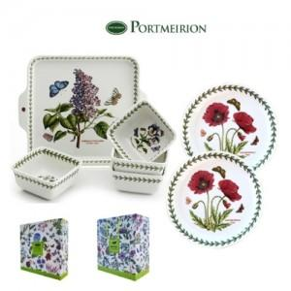

【상세/제작정보】

【인쇄/포장옵션】 | 스티커 / 포장불가능

【공급단가】 | 수량 | 5~ | 10~ | 30~ | 100~ | 300~
*VAT별도 | 단가 | 79,180원 | 74,910원 | 71,260원 | 69,430원 | 68,210원

【상품 URL】 | https://synergygift.co.kr:443/src/goods_detail.php?gdno=45725

